1
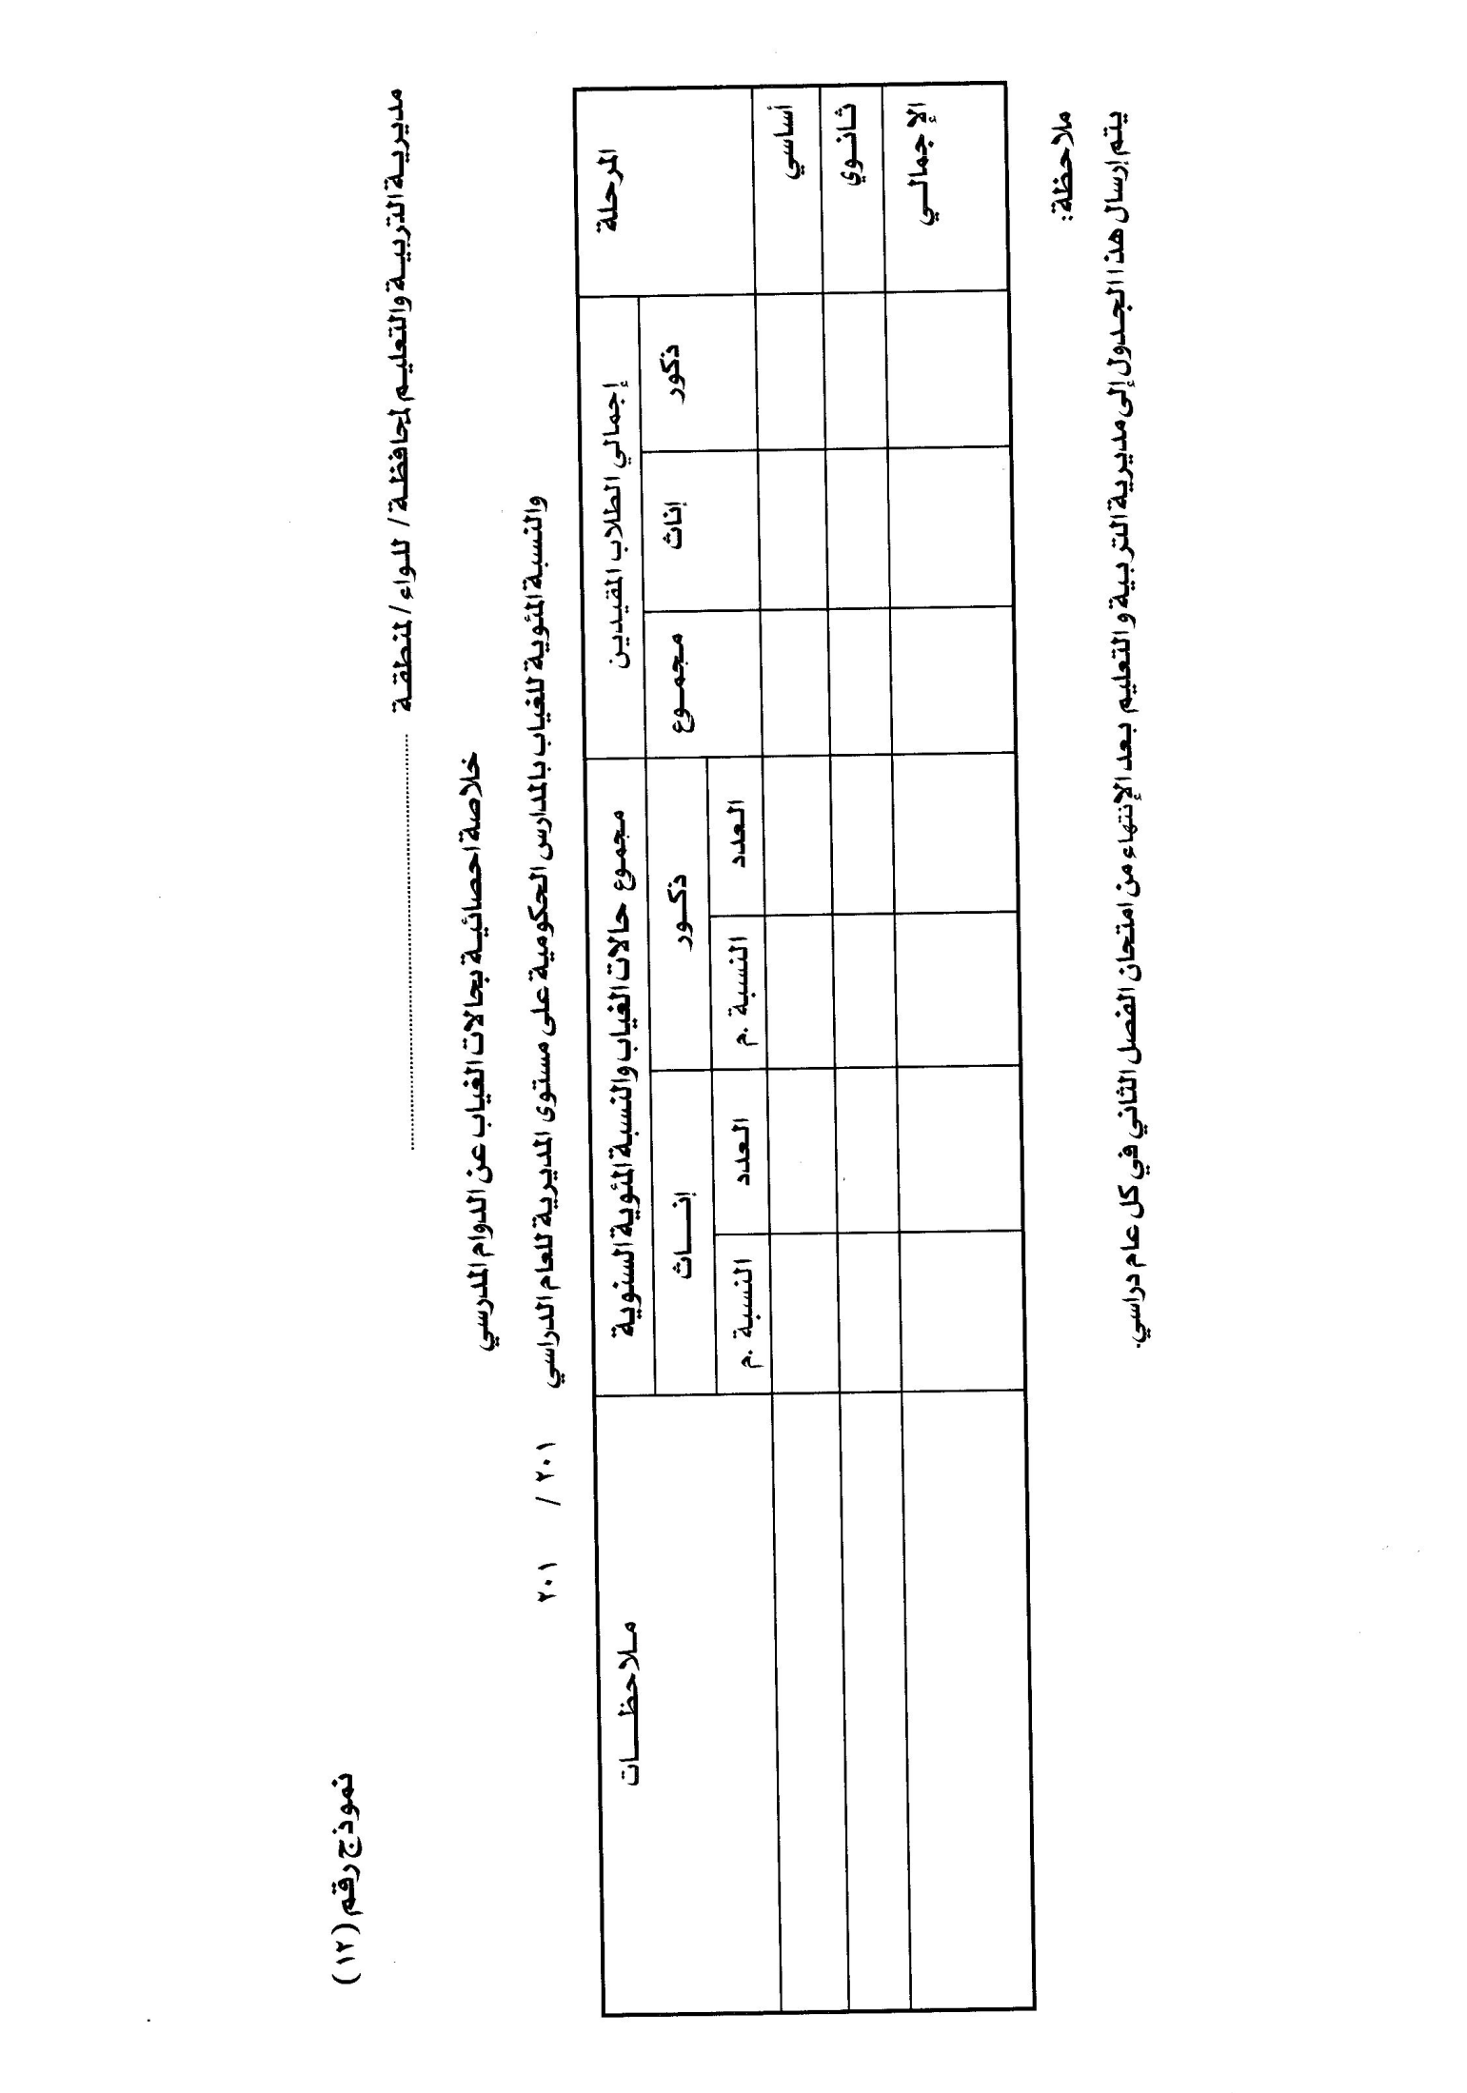
2020
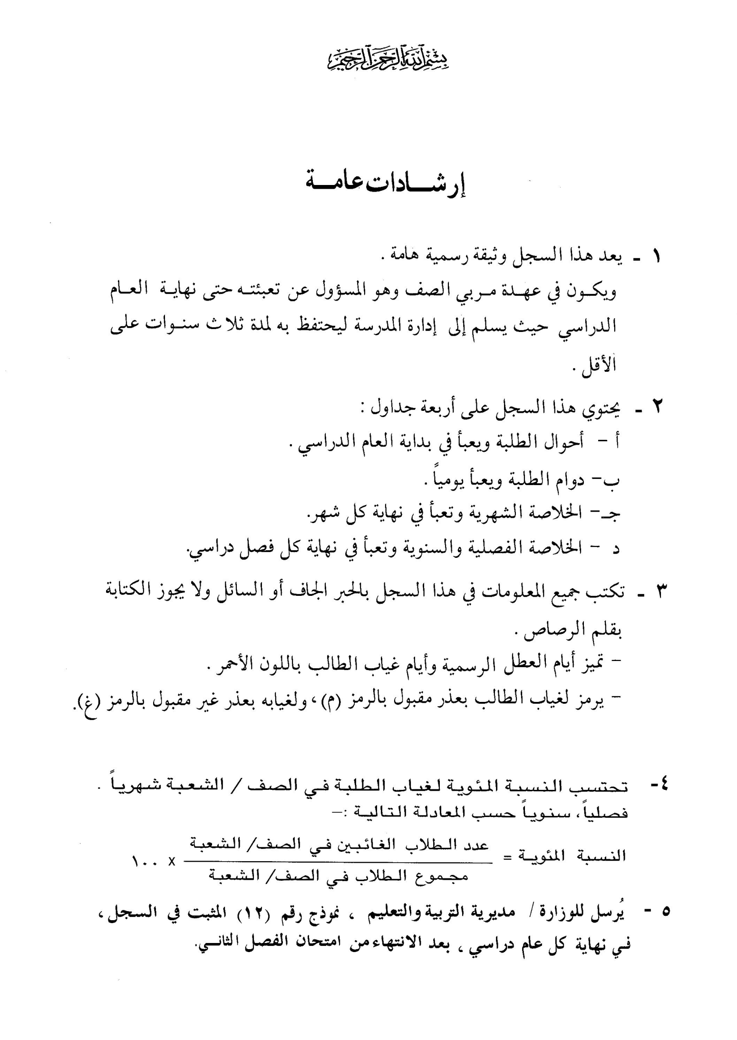

احــــــــــــــــوال |  |  |  |  |  |  |  |  |  |  |  |  |  |  |  |  |  |  |  |  |  |  | الطلبــــــــــــــــــــــــــة
التبرعات المدرسية |  | رقم الايصال | الهلال الاحمر |  | الرقم المتسلسل | اسم الطالب كما ورد في وثيقة الولادة |  |  |  |  |  |  |  | تاريخ الولادة |  |  |  | مكان الولادة |  | الجنسية |  | الديانة |  | العمر في بداية العام الدراسي |  |  | الصفوف التي اعادها الطالب |  |  |  | اسم ولي الامر |  | درجة القرابة |  | عمله |  | رقم الهاتف | مكان السكن | ملاحظات
فلس | دينار |  | فلس | دينار |  | الاسم الاول |  | اسم الاب |  | اسم الجد |  | اسم العائلة |  | اليوم | الشهر | السنة |  |  |  |  |  |  |  | اليوم | الشهر | السنة
 |  |  |  |  | 1
 |  |  |  |  | 2
 |  |  |  |  | 3
 |  |  |  |  | 4
 |  |  |  |  | 5
 |  |  |  |  | 6
 |  |  |  |  | 7
 |  |  |  |  | 8
 |  |  |  |  | 9
 |  |  |  |  | 10
 |  |  |  |  | 11
 |  |  |  |  | 12
 |  |  |  |  | 13
 |  |  |  |  | 14
 |  |  |  |  | 15
 |  |  |  |  | 16
 |  |  |  |  | 17
 |  |  |  |  | 18
 |  |  |  |  | 19
 |  |  |  |  | 20
 |  |  |  |  | 21
 |  |  |  |  | 22
 |  |  |  |  | 23
 |  |  |  |  | 24
 |  |  |  |  | 25
 |  |  |  |  | 26
 |  |  |  |  | 27
 |  |  |  |  | 28
 |  |  |  |  | 29
 |  |  |  |  | 30
 |  |  |  |  | 31
 |  |  |  |  | 32
 |  |  |  |  | 33
 |  |  |  |  | 34
 |  |  |  |  | 35
 |  |  |  |  | 36
 |  |  |  |  | 37
 |  |  |  |  | 38
 |  |  |  |  | 39
 |  |  |  |  | 40
 |  |  |  |  | 41
 |  |  |  |  | 42
 |  |  |  |  | 43
 |  |  |  |  | 44
 |  |  |  |  | 45
 |  |  |  |  | 46
 |  |  |  |  | 47
 |  |  |  |  | 48
 |  |  |  |  | 49
 |  |  |  |  | 50
 |  |  |  |  | 51
 |  |  |  |  | 52
 |  |  |  |  | 53
 |  |  |  |  | 54
 |  |  |  |  | 55
 |  |  |  |  | 56
 |  |  |  |  | 57
 |  |  |  |  | 58
 |  |  |  |  | 59
 |  |  |  |  | 60
 |  |  |  |  | 61
 |  |  |  |  | 62
 |  |  |  |  | 63
 |  |  |  |  | 64
 |  |  |  |  | 65

 |  |  |  |  |  |  |  | الشهر: آب |  |  |  |  |  |  |  |  |  |  | دوام |  |  | الطلبة |  |  |  |  |  |  | الفصل: الاول
الرقم المتسلسل | اسم الطالب ايام الشهر |  |  |  | التاريخ | 1 | 2 | 3 | 4 | 5 | 6 | 7 | 8 | 9 | 10 | 11 | 12 | 13 | 14 | 15 | 16 | 17 | 18 | 19 | 20 | 21 | 22 | 23 | 24 | 25 | 26 | 27 | 28 | 29 | 30 | 31 | مجموع الحضور من ( ) | ايام غياب الطالب في الشهر | ملاحظات
 | الاسم الاول | اسم الاب | اسم الجد | اسم العائلة | اليوم
1
2
3
4
5
6
7
8
9
10
11
12
13
14
15
16
17
18
19
20
21
22
23
24
25
26
27
28
29
30
31
32
33
34
35
36
37
38
39
40
41
42
43
44
45
46
47
48
49
50
51
52
53
54
55
56
57
58
59
60
61
62
63
64
65
 |  |  |  |  |  |  |  | الشهر: أيلول |  |  |  |  |  |  |  |  |  |  | دوام |  |  | الطلبة |  |  |  |  |  |  | الفصل: الاول
الرقم المتسلسل | اسم الطالب ايام الشهر |  |  |  | التاريخ | 1 | 2 | 3 | 4 | 5 | 6 | 7 | 8 | 9 | 10 | 11 | 12 | 13 | 14 | 15 | 16 | 17 | 18 | 19 | 20 | 21 | 22 | 23 | 24 | 25 | 26 | 27 | 28 | 29 | 30 | 31 | مجموع الحضور من ( ) | ايام غياب الطالب في الشهر | ملاحظات
 | الاسم الاول | اسم الاب | اسم الجد | اسم العائلة | اليوم | 2020-09-01 | 2020-09-02 | 2020-09-03 | 2020-09-04 | 2020-09-05 | 2020-09-06 | 2020-09-07 | 2020-09-08 | 2020-09-09 | 2020-09-10 | 2020-09-11 | 2020-09-12 | 2020-09-13 | 2020-09-14 | 2020-09-15 | 2020-09-16 | 2020-09-17 | 2020-09-18 | 2020-09-19 | 2020-09-20 | 2020-09-21 | 2020-09-22 | 2020-09-23 | 2020-09-24 | 2020-09-25 | 2020-09-26 | 2020-09-27 | 2020-09-28 | 2020-09-29 | 2020-09-30
1
2
3
4
5
6
7
8
9
10
11
12
13
14
15
16
17
18
19
20
21
22
23
24
25
26
27
28
29
30
31
32
33
34
35
36
37
38
39
40
41
42
43
44
45
46
47
48
49
50
51
52
53
54
55
56
57
58
59
60
61
62
63
64
65
 |  |  |  |  |  |  |  | الشهر: تشرين الأول |  |  |  |  |  |  |  |  |  |  | دوام |  |  | الطلبة |  |  |  |  |  |  | الفصل: الاول |  |  |  |  |  |  |  | 10
الرقم المتسلسل | اسم الطالب ايام الشهر |  |  |  | التاريخ | 1 | 2 | 3 | 4 | 5 | 6 | 7 | 8 | 9 | 10 | 11 | 12 | 13 | 14 | 15 | 16 | 17 | 18 | 19 | 20 | 21 | 22 | 23 | 24 | 25 | 26 | 27 | 28 | 29 | 30 | 31 | مجموع الحضور من ( ) | ايام غياب الطالب في الشهر | ملاحظات
 | الاسم الاول | اسم الاب | اسم الجد | اسم العائلة | اليوم
1
2
3
4
5
6
7
8
9
10
11
12
13
14
15
16
17
18
19
20
21
22
23
24
25
26
27
28
29
30
31
32
33
34
35
36
37
38
39
40
41
42
43
44
45
46
47
48
49
50
51
52
53
54
55
56
57
58
59
60
61
62
63
64
65
 |  |  |  |  |  |  |  | الشهر: تشرين الثاني |  |  |  |  |  |  |  |  |  |  | دوام |  |  | الطلبة |  |  |  |  |  |  | الفصل: الاول |  |  |  |  |  |  |  | 11
الرقم المتسلسل | اسم الطالب ايام الشهر |  |  |  | التاريخ | 1 | 2 | 3 | 4 | 5 | 6 | 7 | 8 | 9 | 10 | 11 | 12 | 13 | 14 | 15 | 16 | 17 | 18 | 19 | 20 | 21 | 22 | 23 | 24 | 25 | 26 | 27 | 28 | 29 | 30 | 31 | مجموع الحضور من ( ) | ايام غياب الطالب في الشهر | ملاحظات
 | الاسم الاول | اسم الاب | اسم الجد | اسم العائلة | اليوم
1
2
3
4
5
6
7
8
9
10
11
12
13
14
15
16
17
18
19
20
21
22
23
24
25
26
27
28
29
30
31
32
33
34
35
36
37
38
39
40
41
42
43
44
45
46
47
48
49
50
51
52
53
54
55
56
57
58
59
60
61
62
63
64
65
 |  |  |  |  |  |  |  | الشهر: كانون أول |  |  |  |  |  |  |  |  |  |  | دوام |  |  | الطلبة |  |  |  |  |  |  | الفصل: الاول |  |  |  |  |  |  |  | 12
الرقم المتسلسل | اسم الطالب ايام الشهر |  |  |  | التاريخ | 1 | 2 | 3 | 4 | 5 | 6 | 7 | 8 | 9 | 10 | 11 | 12 | 13 | 14 | 15 | 16 | 17 | 18 | 19 | 20 | 21 | 22 | 23 | 24 | 25 | 26 | 27 | 28 | 29 | 30 | 31 | مجموع الحضور من ( ) | ايام غياب الطالب في الشهر | ملاحظات
 | الاسم الاول | اسم الاب | اسم الجد | اسم العائلة | اليوم
1 |  |  |  |  |  |  |  |  |  |  |  |  |  |  |  |  |  |  |  |  |  |  |  |  |  |  |  |  |  | عطلــــــــــــــــــــــــــــــــــــــــــــــــــــــــــــــة عيـــــــــــــــــــــــــــــــــــــــــــــــــــــــــــــــــــد الميـــــــــــــــــــــــــــــــــــــــــــــــــــــــــــــــــــــلاد المجيــــــــــــــــــــــــــــــــــــــــــــــــــــــــــــــــــــــــــــــــد
2
3
4
5
6
7
8
9
10
11
12
13
14
15
16
17
18
19
20
21
22
23
24
25
26
27
28
29
30
31
32
33
34
35
36
37
38
39
40
41
42
43
44
45
46
47
48
49
50
51
52
53
54
55
56
57
58
59
60
61
62
63
64
65
 |  |  |  |  |  |  |  | الشهر: كانون ثاني |  |  |  |  |  |  |  |  |  |  | دوام |  |  | الطلبة |  |  |  |  |  |  | الفصل: الاول |  |  |  |  |  |  |  | 1
الرقم المتسلسل | اسم الطالب ايام الشهر |  |  |  | التاريخ | 1 | 2 | 3 | 4 | 5 | 6 | 7 | 8 | 9 | 10 | 11 | 12 | 13 | 14 | 15 | 16 | 17 | 18 | 19 | 20 | 21 | 22 | 23 | 24 | 25 | 26 | 27 | 28 | 29 | 30 | 31 | مجموع الحضور من ( ) | ايام غياب الطالب في الشهر | ملاحظات
 | الاسم الاول | اسم الاب | اسم الجد | اسم العائلة | اليوم
1 |  |  |  |  |  | عطلـــــــــــــــــــــــــــــــــــــــــــــــــــــــــــــــــــــــــة رأس الســـــــــــــــــــــــــــــــــــــــــــــــــــــــــــــــــــــــــــــــــــــــــــــــــــــــــــنة الميلاديـــــــــــــــــــــــــــــــــــــــــــــــــــــــــــــــــــــــــــــــــــــــــــــة
2
3
4
5
6
7
8
9
10
11
12
13
14
15
16
17
18
19
20
21
22
23
24
25
26
27
28
29
30
31
32
33
34
35
36
37
38
39
40
41
42
43
44
45
46
47
48
49
50
51
52
53
54
55
56
57
58
59
60
61
62
63
64
65
 |  |  |  |  |  |  |  | الشهر: شباط |  |  |  |  |  |  |  |  |  |  | دوام |  |  | الطلبة |  |  |  |  |  |  | الفصل: الثاني |  |  |  |  |  |  |  | 2
الرقم المتسلسل | اسم الطالب ايام الشهر |  |  |  | التاريخ | 1 | 2 | 3 | 4 | 5 | 6 | 7 | 8 | 9 | 10 | 11 | 12 | 13 | 14 | 15 | 16 | 17 | 18 | 19 | 20 | 21 | 22 | 23 | 24 | 25 | 26 | 27 | 28 | 29 | 30 | 31 | مجموع الحضور من ( ) | ايام غياب الطالب في الشهر | ملاحظات
 | الاسم الاول | اسم الاب | اسم الجد | اسم العائلة | اليوم
1
2
3
4
5
6
7
8
9
10
11
12
13
14
15
16
17
18
19
20
21
22
23
24
25
26
27
28
29
30
31
32
33
34
35
36
37
38
39
40
41
42
43
44
45
46
47
48
49
50
51
52
53
54
55
56
57
58
59
60
61
62
63
64
65
 |  |  |  |  |  |  |  | الشهر: آذار |  |  |  |  |  |  |  |  |  |  | دوام |  |  | الطلبة |  |  |  |  |  |  | الفصل: الثاني |  |  |  |  |  |  |  | 3
الرقم المتسلسل | اسم الطالب ايام الشهر |  |  |  | التاريخ | 1 | 2 | 3 | 4 | 5 | 6 | 7 | 8 | 9 | 10 | 11 | 12 | 13 | 14 | 15 | 16 | 17 | 18 | 19 | 20 | 21 | 22 | 23 | 24 | 25 | 26 | 27 | 28 | 29 | 30 | 31 | مجموع الحضور من ( ) | ايام غياب الطالب في الشهر | ملاحظات
 | الاسم الاول | اسم الاب | اسم الجد | اسم العائلة | اليوم
1
2
3
4
5
6
7
8
9
10
11
12
13
14
15
16
17
18
19
20
21
22
23
24
25
26
27
28
29
30
31
32
33
34
35
36
37
38
39
40
41
42
43
44
45
46
47
48
49
50
51
52
53
54
55
56
57
58
59
60
61
62
63
64
65
 |  |  |  |  |  |  |  | الشهر: نيسان |  |  |  |  |  |  |  |  |  |  | دوام |  |  | الطلبة |  |  |  |  |  |  | الفصل: الثاني |  |  |  |  |  |  |  | 4
الرقم المتسلسل | اسم الطالب ايام الشهر |  |  |  | التاريخ | 1 | 2 | 3 | 4 | 5 | 6 | 7 | 8 | 9 | 10 | 11 | 12 | 13 | 14 | 15 | 16 | 17 | 18 | 19 | 20 | 21 | 22 | 23 | 24 | 25 | 26 | 27 | 28 | 29 | 30 | 31 | مجموع الحضور من ( ) | ايام غياب الطالب في الشهر | ملاحظات
 | الاسم الاول | اسم الاب | اسم الجد | اسم العائلة | اليوم
1
2
3
4
5
6
7
8
9
10
11
12
13
14
15
16
17
18
19
20
21
22
23
24
25
26
27
28
29
30
31
32
33
34
35
36
37
38
39
40
41
42
43
44
45
46
47
48
49
50
51
52
53
54
55
56
57
58
59
60
61
62
63
64
65
 |  |  |  |  |  |  |  | الشهر: أيار |  |  |  |  |  |  |  |  |  |  | دوام |  |  | الطلبة |  |  |  |  |  |  | الفصل: الثاني |  |  |  |  |  |  |  | 5
الرقم المتسلسل | اسم الطالب ايام الشهر |  |  |  | التاريخ | 1 | 2 | 3 | 4 | 5 | 6 | 7 | 8 | 9 | 10 | 11 | 12 | 13 | 14 | 15 | 16 | 17 | 18 | 19 | 20 | 21 | 22 | 23 | 24 | 25 | 26 | 27 | 28 | 29 | 30 | 31 | مجموع الحضور من ( ) | ايام غياب الطالب في الشهر | ملاحظات
 | الاسم الاول | اسم الاب | اسم الجد | اسم العائلة | اليوم
1
2
3
4
5
6
7
8
9
10
11
12
13
14
15
16
17
18
19
20
21
22
23
24
25
26
27
28
29
30
31
32
33
34
35
36
37
38
39
40
41
42
43
44
45
46
47
48
49
50
51
52
53
54
55
56
57
58
59
60
61
62
63
64
65
 |  |  |  |  |  |  |  | الشهر: حزيران |  |  |  |  |  |  |  |  |  |  | دوام |  |  | الطلبة |  |  |  |  |  |  | الفصل: الثاني |  |  |  |  |  |  |  | 6
الرقم المتسلسل | اسم الطالب ايام الشهر |  |  |  | التاريخ | 1 | 2 | 3 | 4 | 5 | 6 | 7 | 8 | 9 | 10 | 11 | 12 | 13 | 14 | 15 | 16 | 17 | 18 | 19 | 20 | 21 | 22 | 23 | 24 | 25 | 26 | 27 | 28 | 29 | 30 | 31 | مجموع الحضور من ( ) | ايام غياب الطالب في الشهر | ملاحظات
 | الاسم الاول | اسم الاب | اسم الجد | اسم العائلة | اليوم
1
2
3
4
5
6
7
8
9
10
11
12
13
14
15
16
17
18
19
20
21
22
23
24
25
26
27
28
29
30
31
32
33
34
35
36
37
38
39
40
41
42
43
44
45
46
47
48
49
50
51
52
53
54
55
56
57
58
59
60
61
62
63
64
65
جــــــــــــــــــــــدول |  |  |  |  |  |  |  |  |  |  |  |  |  |  |  |  |  |  |  |  |  | الخـــــــــــــــــــلاصــــــــــــــة
الرقم المتسلسل | اسم الطالب كاملا |  |  |  | مجموع غياب الطالب في كل شهر |  |  |  |  |  |  |  |  |  |  | مجموع غياب الطالب في الفصل الاول |  |  | مجموع حضور الطالب في الفصل الاول ( ) |  |  | الرقم المتسلسل |  | مجموع غياب الطالب في كل شهر |  |  |  |  |  |  |  |  |  | مجموع غياب الطالب في الفصل الثاني |  |  | مجموع حضور الطالب في الفصل الثاني ( ) | مجموع حضور الطالب الكلي في السنة من ( ) | ملاحظات
 | الاسم الاول | اسم الاب | اسم الجد | اسم العائلة | آب | ايلول |  | تشرين الاول |  | تشرين الثاني |  | كانون الاول |  | كانون الثاني |  |  |  |  |  |  |  |  |  | شباط |  | آذار |  | نيسان |  | ايار |  | حزيران
1 |  |  |  |  |  |  |  |  |  |  |  |  |  |  |  |  |  |  |  |  |  | 1
2 |  |  |  |  |  |  |  |  |  |  |  |  |  |  |  |  |  |  |  |  |  | 2
3 |  |  |  |  |  |  |  |  |  |  |  |  |  |  |  |  |  |  |  |  |  | 3
4 |  |  |  |  |  |  |  |  |  |  |  |  |  |  |  |  |  |  |  |  |  | 4
5 |  |  |  |  |  |  |  |  |  |  |  |  |  |  |  |  |  |  |  |  |  | 5
6 |  |  |  |  |  |  |  |  |  |  |  |  |  |  |  |  |  |  |  |  |  | 6
7 |  |  |  |  |  |  |  |  |  |  |  |  |  |  |  |  |  |  |  |  |  | 7
8 |  |  |  |  |  |  |  |  |  |  |  |  |  |  |  |  |  |  |  |  |  | 8
9 |  |  |  |  |  |  |  |  |  |  |  |  |  |  |  |  |  |  |  |  |  | 9
10 |  |  |  |  |  |  |  |  |  |  |  |  |  |  |  |  |  |  |  |  |  | 10
11 |  |  |  |  |  |  |  |  |  |  |  |  |  |  |  |  |  |  |  |  |  | 11
12 |  |  |  |  |  |  |  |  |  |  |  |  |  |  |  |  |  |  |  |  |  | 12
13 |  |  |  |  |  |  |  |  |  |  |  |  |  |  |  |  |  |  |  |  |  | 13
14 |  |  |  |  |  |  |  |  |  |  |  |  |  |  |  |  |  |  |  |  |  | 14
15 |  |  |  |  |  |  |  |  |  |  |  |  |  |  |  |  |  |  |  |  |  | 15
16 |  |  |  |  |  |  |  |  |  |  |  |  |  |  |  |  |  |  |  |  |  | 16
17 |  |  |  |  |  |  |  |  |  |  |  |  |  |  |  |  |  |  |  |  |  | 17
18 |  |  |  |  |  |  |  |  |  |  |  |  |  |  |  |  |  |  |  |  |  | 18
19 |  |  |  |  |  |  |  |  |  |  |  |  |  |  |  |  |  |  |  |  |  | 19
20 |  |  |  |  |  |  |  |  |  |  |  |  |  |  |  |  |  |  |  |  |  | 20
21 |  |  |  |  |  |  |  |  |  |  |  |  |  |  |  |  |  |  |  |  |  | 21
22 |  |  |  |  |  |  |  |  |  |  |  |  |  |  |  |  |  |  |  |  |  | 22
23 |  |  |  |  |  |  |  |  |  |  |  |  |  |  |  |  |  |  |  |  |  | 23
24 |  |  |  |  |  |  |  |  |  |  |  |  |  |  |  |  |  |  |  |  |  | 24
25 |  |  |  |  |  |  |  |  |  |  |  |  |  |  |  |  |  |  |  |  |  | 25
26 |  |  |  |  |  |  |  |  |  |  |  |  |  |  |  |  |  |  |  |  |  | 26
27 |  |  |  |  |  |  |  |  |  |  |  |  |  |  |  |  |  |  |  |  |  | 27
28 |  |  |  |  |  |  |  |  |  |  |  |  |  |  |  |  |  |  |  |  |  | 28
29 |  |  |  |  |  |  |  |  |  |  |  |  |  |  |  |  |  |  |  |  |  | 29
30 |  |  |  |  |  |  |  |  |  |  |  |  |  |  |  |  |  |  |  |  |  | 30
31 |  |  |  |  |  |  |  |  |  |  |  |  |  |  |  |  |  |  |  |  |  | 31
32 |  |  |  |  |  |  |  |  |  |  |  |  |  |  |  |  |  |  |  |  |  | 32
33 |  |  |  |  |  |  |  |  |  |  |  |  |  |  |  |  |  |  |  |  |  | 33
34 |  |  |  |  |  |  |  |  |  |  |  |  |  |  |  |  |  |  |  |  |  | 34
35 |  |  |  |  |  |  |  |  |  |  |  |  |  |  |  |  |  |  |  |  |  | 35
36 |  |  |  |  |  |  |  |  |  |  |  |  |  |  |  |  |  |  |  |  |  | 36
37 |  |  |  |  |  |  |  |  |  |  |  |  |  |  |  |  |  |  |  |  |  | 37
38 |  |  |  |  |  |  |  |  |  |  |  |  |  |  |  |  |  |  |  |  |  | 38
39 |  |  |  |  |  |  |  |  |  |  |  |  |  |  |  |  |  |  |  |  |  | 39
40 |  |  |  |  |  |  |  |  |  |  |  |  |  |  |  |  |  |  |  |  |  | 40
41 |  |  |  |  |  |  |  |  |  |  |  |  |  |  |  |  |  |  |  |  |  | 41
42 |  |  |  |  |  |  |  |  |  |  |  |  |  |  |  |  |  |  |  |  |  | 42
43 |  |  |  |  |  |  |  |  |  |  |  |  |  |  |  |  |  |  |  |  |  | 43
44 |  |  |  |  |  |  |  |  |  |  |  |  |  |  |  |  |  |  |  |  |  | 44
45 |  |  |  |  |  |  |  |  |  |  |  |  |  |  |  |  |  |  |  |  |  | 45
46 |  |  |  |  |  |  |  |  |  |  |  |  |  |  |  |  |  |  |  |  |  | 46
47 |  |  |  |  |  |  |  |  |  |  |  |  |  |  |  |  |  |  |  |  |  | 47
48 |  |  |  |  |  |  |  |  |  |  |  |  |  |  |  |  |  |  |  |  |  | 48
49 |  |  |  |  |  |  |  |  |  |  |  |  |  |  |  |  |  |  |  |  |  | 49
50 |  |  |  |  |  |  |  |  |  |  |  |  |  |  |  |  |  |  |  |  |  | 50
51 |  |  |  |  |  |  |  |  |  |  |  |  |  |  |  |  |  |  |  |  |  | 51
52 |  |  |  |  |  |  |  |  |  |  |  |  |  |  |  |  |  |  |  |  |  | 52
53 |  |  |  |  |  |  |  |  |  |  |  |  |  |  |  |  |  |  |  |  |  | 53
54 |  |  |  |  |  |  |  |  |  |  |  |  |  |  |  |  |  |  |  |  |  | 54
55 |  |  |  |  |  |  |  |  |  |  |  |  |  |  |  |  |  |  |  |  |  | 55
56 |  |  |  |  |  |  |  |  |  |  |  |  |  |  |  |  |  |  |  |  |  | 56
57 |  |  |  |  |  |  |  |  |  |  |  |  |  |  |  |  |  |  |  |  |  | 57
58 |  |  |  |  |  |  |  |  |  |  |  |  |  |  |  |  |  |  |  |  |  | 58
59 |  |  |  |  |  |  |  |  |  |  |  |  |  |  |  |  |  |  |  |  |  | 59
60 |  |  |  |  |  |  |  |  |  |  |  |  |  |  |  |  |  |  |  |  |  | 60
61 |  |  |  |  |  |  |  |  |  |  |  |  |  |  |  |  |  |  |  |  |  | 61
62 |  |  |  |  |  |  |  |  |  |  |  |  |  |  |  |  |  |  |  |  |  | 62
63 |  |  |  |  |  |  |  |  |  |  |  |  |  |  |  |  |  |  |  |  |  | 63
64 |  |  |  |  |  |  |  |  |  |  |  |  |  |  |  |  |  |  |  |  |  | 64
65 |  |  |  |  |  |  |  |  |  |  |  |  |  |  |  |  |  |  |  |  |  | 65

الغلاف الاخضر
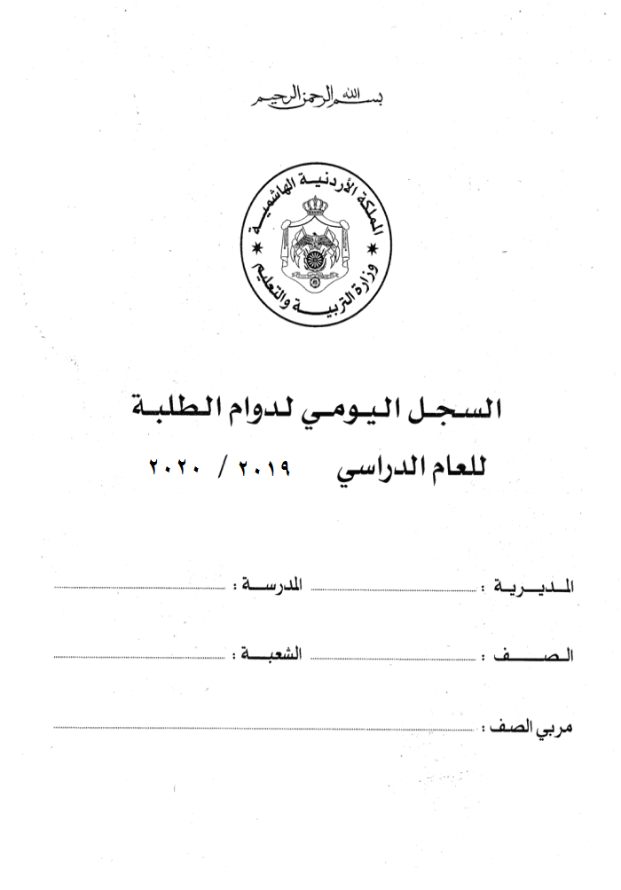

2020 / 2021

تربية
تربية

تربية
تربية

تربية

